2018_data
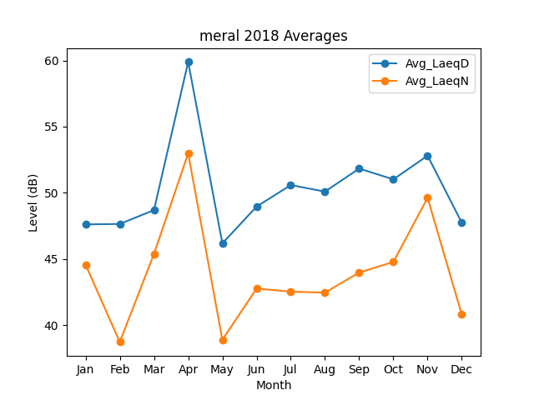
Month | Avg_LaeqD | Avg_LaeqN
1 | 47.61015714 | 44.572466704
2 | 47.642599738 | 38.721924383
3 | 48.690893726 | 45.374024576
4 | 59.883384851 | 52.97843647
5 | 46.173965862 | 38.89122695
6 | 48.954200865 | 42.756707169
7 | 50.583201251 | 42.529775061
8 | 50.088061545 | 42.452110934
9 | 51.829127898 | 43.974053028
10 | 51.014871554 | 44.77281932
11 | 52.803213866 | 49.618653766
12 | 47.739313531 | 40.794276296

